概要(P1)
2015年（平成27年）基準 消費者物価指数(富山市）

2019年（平成31年）４月分

 |  |  |  |  | 総合指数 |  |  | 101.4
 |  |  |  |  | 前月比 |  |  | (＋) 0.5 |  |  | ％ | 上昇
 |  |  |  |  | 前年同月比 |  |  | (＋) 0.4 |  |  | ％ | 上昇

～ 前月比で「食料」、「教育」などが上昇したため、総合指数の前月比は上昇
前年同月比で「食料」、「光熱・水道」などが上昇したため、総合指数の前年同月比は上昇 ～

 | ～～～～～～～～～～～～～～～～～～～～～～～～～～～～～～～～～～～～～～～～～～～～
 |  |  | (1) | 総合指数は2015年を100として101.4
 |  |  |  | 前月比は0.5％の上昇 |  |  |  | 前年同月比は0.4％の上昇
 |  |  | (2) | 生鮮食品を除く総合指数は101.2
 |  |  |  | 前月比は0.3％の上昇 |  |  |  | 前年同月比は0.4％の上昇
 |  |  | (3) | 生鮮食品及びエネルギーを除く総合指数は100.6
 |  |  |  | 前月比は0.3％の上昇 |  |  |  | 前年同月比は0.1％の上昇
 |  |  | (4) | 生鮮食品の指数は107.0
 |  |  |  | 前月比は5.3％の上昇 |  |  |  | 前年同月比は1.2％の上昇
 | ～～～～～～～～～～～～～～～～～～～～～～～～～～～～～～～～～～～～～～～～～～～～

１ 概況
（１）総合指数の推移

 |  | 年月 |  | 平成30年 |  |  |  |  |  |  |  |  | 平成31年
 |  |  |  | 4月 | 5月 | 6月 | 7月 | 8月 | 9月 | 10月 | 11月 | 12月 | 1月 | 2月 | 3月 | 4月
富山市 |  | 指数 |  | 101.0 | 100.9 | 100.8 | 101.0 | 101.8 | 101.6 | 101.9 | 101.7 | 101.3 | 101.0 | 100.9 | 100.9 | 101.4
 |  | 前年同月比 （％） |  | 0.4 | 0.3 | 0.7 | 0.9 | 1.5 | 1.3 | 1.2 | 0.6 | 0.0 | -0.6 | -0.8 | -0.3 | 0.4
全国 |  | 指数 |  | 100.9 | 101.0 | 100.9 | 101.0 | 101.6 | 101.7 | 102.0 | 101.8 | 101.5 | 101.5 | 101.5 | 101.5 | 101.8
 |  | 前年同月比 （％） |  | 0.6 | 0.7 | 0.7 | 0.9 | 1.3 | 1.2 | 1.4 | 0.8 | 0.3 | 0.2 | 0.2 | 0.5 | 0.9
注）前月比、前年同月比及び寄与度は、端数処理前の指数により計算するため、公表された指数値を用いて計算した値とは一致しない 場合がある。

概要 (つづきP2)
（２）生鮮食品を除く総合指数の推移

 |  |  |  |  |  | 101
 |  |  |  |  |  | (＋) 0.2 |  |  |  | 上昇
 |  |  |  |  |  | (＋) 0.9

 | 年月 | 平成30年 |  |  |  |  |  |  |  |  | 平成31年
 |  | 4月 | 5月 | 6月 | 7月 | 8月 | 9月 | 10月 | 11月 | 12月 | 1月 | 2月 | 3月 | 4月
富山市 | 指数 | 100.8 | 100.9 | 100.9 | 101.0 | 101.1 | 101.0 | 101.5 | 101.6 | 101.1 | 100.6 | 100.8 | 100.9 | 101.2
 | 前年同月比 （％） | 0.5 | 0.6 | 0.9 | 0.9 | 1.0 | 0.9 | 0.8 | 0.8 | 0.4 | 0.1 | -0.1 | 0.2 | 0.4
全国 | 指数 | 100.9 | 101.0 | 101.0 | 100.9 | 101.2 | 101.3 | 101.6 | 101.6 | 101.4 | 101.2 | 101.3 | 101.5 | 101.8
 | 前年同月比 （％） | 0.7 | 0.7 | 0.8 | 0.8 | 0.9 | 1.0 | 1.0 | 0.9 | 0.7 | 0.8 | 0.7 | 0.8 | 0.9

（３）生鮮食品及びエネルギーを除く総合指数の推移
 |  | 前月比は同水準
 |  | 生鮮食品の指数は102.9
 |  | 前月比は4.5％の上昇 |  |  |  | 前年同月比は0.9％の上昇

 | 年月 | 平成30年 |  |  |  |  |  |  |  |  | 平成31年
 |  | 4月 | 5月 | 6月 | 7月 | 8月 | 9月 | 10月 | 11月 | 12月 | 1月 | 2月 | 3月 | 4月
富山市 | 指数 | 100.5 | 100.4 | 100.3 | 100.3 | 100.5 | 100.3 | 100.6 | 100.7 | 100.5 | 100.1 | 100.3 | 100.3 | 100.6
 | 前年同月比 （％） | 0.0 | -0.1 | 0.1 | 0.1 | 0.2 | 0.0 | -0.1 | 0.0 | -0.1 | -0.2 | -0.3 | -0.1 | 0.1
全国 | 指数 | 101.0 | 101.1 | 100.9 | 100.9 | 101.2 | 101.1 | 101.4 | 101.3 | 101.3 | 101.1 | 101.2 | 101.3 | 101.6
 | 前年同月比 （％） | 0.4 | 0.3 | 0.2 | 0.3 | 0.4 | 0.4 | 0.4 | 0.3 | 0.3 | 0.4 | 0.4 | 0.4 | 0.6

裏表紙
● 物価は経済の体温計 ～小売物価統計調査の結果をもとに消費者物価指数を算出～

 | 前年比 | 前年比 | 指数 | 指数
18年 | -0.2 | 0.3 | 97.7 | 97.2
19年 | 0.1 | 0 | 97.8 | 97.2
20年 | 1.2 | 1.4 | 99 | 98.6
21年 | -1.7 | -1.4 | 97.3 | 97.2
22年 | -0.9 | -0.7 | 96.4 | 96.5
23年 | -0.3 | -0.3 | 96.2 | 96.3
24年 | -0.1 | 0 | 96.1 | 96.2
25年 | 0 | 0.4 | 96.1 | 96.6
26年 | 3 | 2.7 | 99 | 99.2
27年 | 1 | 0.8 | 100 | 100
28年 | -0.2 | -0.1 | 99.8 | 99.9
29年 | 0.7 | 0.5 | 100.5 | 100.4
30年 | 0.9 | 1 | 101.4 | 101.3

 |  |  |  | 「消費者物価指数」は「小売物価統計調査（動向編）」で得られた価格データを基に作られています。この調査は全国167市町村（富山県では、富山市、射水市）で行われています。 「消費者物価指数」は日常生活に直結した物価の動きを示す指標として、様々な分野で利用されています。

● 小売価格はその時代を映す鏡
● 小売価格はその時代を映す鏡
● 小売価格はその時代を映す鏡

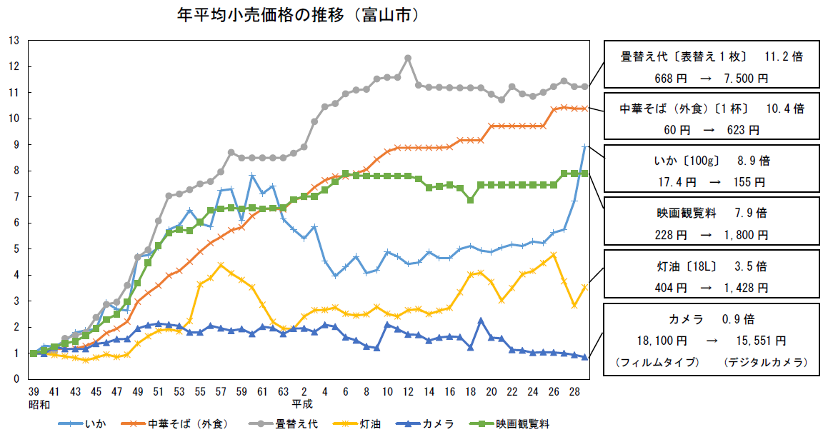
(倍)

(年)
昭和39年平均小売価格
→平成29年平均小売価格

 |  | 2020年に東京オリンピックが開催されます。前回の東京オリンピックが開催 された昭和39年は高度経済成長の真っ只中。 そんな当時から50余年後の平成も終わろうとしている今日までの小売価格の 推移をグラフで表してみました。

＜内容についてのお問い合わせ＞
 | 富山県経営管理部統計調査課生計農林係
 | 電 話 |  | ０７６－４４４－３１９４
 | F A X |  | ０７６－４４４－３４９０

 | 統計調査課で公表している各種統計調査の結果概要については、
 | 統計調査課のHPでご覧になれます。
 | http://www.pref.toyama.jp/sections/1015/index2.html

※ この資料は総務省統計局が作成、公表している全国の消費者物価指数のうち、富山市の消費者物価指数について、まとめた ものです。

 |  |  | 次回公表日 令和元年６月21日（金）

